Contexto externo

MEDE01.05.02.18.M01
4
VERSIÓN
03/jul//2019
FECHA DE ENTRADA
EN VIGENCIA
SISTEMAS DE GESTIÓN Y CONTROL INTEGRADOS
(SISTEDA, SGC y MECI)
MANUAL DE CALIDAD
DIRECCIONAMIENTO ESTRATÉGICO
PLANEACIÓN INSTITUCIONAL

Anexo 5: Contexto Externo

CONTEXTO DE LA ORGANIZACIÓN
CONTEXTO EXTERNO |  | DESCRIPCIÓN DE LA OPORTUNIDAD |  | DESCRIPCIÓN DE LA AMENAZA
FACTOR
POLÍTICOS: Cambios de gobierno, legislación, políticas públicas, regulación. | 1 | La ley 1993 de 2018 que elevo a la capital del Valle del Cauca, Santiago de Cali, a la categoría de Distrito especial, lo cual supone profundos cambios en los 2.1 millones de habitantes de la ciudad | 1 | Los temas relacionados con el proceso de paz, el posconflicto, la atención integral de las víctimas, los desplazados y los programas del Gobierno Nacional para la reconciliación y la inclusión social de los reinsertados juegan un rol fundamental en el desarrollo de todas las políticas de la administración local en pro de la equidad y la igualdad social.
 | 2 | La administración Municipal se enfrenta a un nuevo gobierno que asume el Doctor Jorge Iván Ospina para la vigencia 2020-2023, esto implica cambio de gabinete de la administración Municipal | 2 | Posible falta de continuidad de algunos programas sociales, adelantados en la vigencia 2016-2019, por cambio en el direccionamiento estratégico
 | 3 | La formulación de un nuevo plan de desarrollo para la vigencia 20120-2023, que resuelva efectivamente las necesidades de los ciudadanos | 3 | Disminución de actividades, Industriales, comerciales y académicas, durante el primer semestre de 2020, por efectos de medidas para controlar el Covid 19, que generan daños a la economía.
 | 4 | Normatividad expedida por las entidades nacionales y territoriales, dictando medidas para afrontar la crisis sanitaria y social a causa de la pandemia por Covid 19 | 4 | Declaracion de estado de Emergencia Sanitaria por Epidemias y Pandemias decreto 417 y decreto 457 aislamiento preventivo oblligatorio
 | 5 | Ahorros exponenciales para el Municipio por concepto de gastos de energia, consumo de agua y ahorro de papel y consumibles para toda la administración como consecuencia del trabajo en casa de los funcionarios y contratistas | 5 | Emergencia economica y social incluyendo confinamiento obligatorio en los hogares disminuyendo el numero de trabajodores en los centros de trabajo
 | 6 | Fortalecimiento de la atención a los usuarios de manera virtual y telefonica en donde se puede tener mayor cobertura pues no limitan los tiempos en los desplazamientos posibilitando un mayor rango de acción | 6 | Como consecuencia de la pandemia disminución de la presencia fisica de las acciones de los diferentes equipos de trabajo en la zona rural de Santiago de Cali
 | 7 | Incidencia de nuevos lineamientos nacionales para asumir la regularizacion del proceso por Coyuntura Sanitaria que afecataria la operación de largo plazo del proceso, | 7 | Focalizacion de intervenciones mas acorde hoy con los escenarios dejados por la coyuntura santaria particularmente en materia de IVC.
 | 8 | Se cuenta con políticas públicas, lineamientos y estándares necesarios Política de Desarrollo Económico Acuerdo No.0463 de 2019 Política Pública CALIAFRO. Acuerdo No.0459 de 2019 Política pública Juventudes. Acuerdo No.0464 de 2019 Ley 1834 de 2017 Por Medio de la cual se fomenta la economia creativa ley naranja | 8 | Imposibilidad de realizar eventos masivos y presentaciones artísticas debido a los decretos del estado de emergencia.
 | 9 | Adoptar la politica municipal de salud mental y convivencia social en Santiago de Cali
 | 10 | Disponibilidad de la reglamentación del sector turismo definida desde el Ministerio de Comercio, Industria y Turismo de Colombia
 | 11 | Implemrntacion de rutas integrales de atencion en salud en el marco del modelo de accón integral territorial MAITE- EN SANTIAGO DE CALI
 | 12 | Norma y estandares tales como la NTC/IEC ISO 27001:2013, para la implementación del Plan de Seguridad y Privacidad de la Información, Política de Seguridad Digital y Continuidad del servicio, en el Mapa de Procesos del Ministerio de Tecnologías de la Información y las Comunicaciones – MINTIC. y conpes 3975 (Política Nacional para la Transformación Digital e Inteligencia Artificial)
 | 13 | La implementación de la Política Gobierno Digital del MinTic en Cali busca promover el uso de las nuevas tecnologías mediante la sistematización de procesos e introducción de sistemas innovadores en los diferentes ámbitos y sectores de la ciudad, que a mediano plazo permitan mejorar la calidad de vida de los ciudadanos. (Fuente: Primera versión Plan de Desarrollo 2020-2023 Santiago de Cali).
 | 14 | Fortalecimiento de un equipo para el control de invasiones, integrado al area funcional de Acceso a los Servicos de Justica. | 9 | Los cambios de gobierno, podrían generar retroceso para la continuidad del mismo, durante el período de adaptación.
Fuente: Diagnóstico socioeconómico de Santiago de Cali - DAPM, 2019.
Exportaciones (millones de dólares) por Departamento (2015 - 2018)
 | 2015 | 2016 | 2017 | 2018
Importaciones (millones de dólares por departamento 2015 - 2018
 | 2015 | 2016 | 2017 | 2018
Fuente: Diagnóstico socioeconómico de Santiago de Cali - DAPM, 2019. DANE, 2019
Fuente: Diagnóstico socioeconómico de Santiago de Cali - DAPM, 2019. DANE, 2019
ECONÓMICOS: Disponibilidad de capital, liquidez, mercados financieros, desempleo, competencia. | 15 | El panorama económico del departamento del Valle del Cauca es positivo, teniendo en cuenta que, según cifras del DANE (2019), en 2018 el Valle del Cauca creció un 3.1% por encima del 2.6% del total nacional, siendo el segundo departamento con mayor dinamismo en el país (el primero es Antioquia). Por su parte, Cali contribuyó en marzo de 2019 con el 47.6% de la actividad económica del departamento según el indicador Mensual de Actividad Económica (IMAE - Enero 2015 - Marzo 2019). | 10 | Entre 2015 y 2018 las importaciones del Valle del Cauca presentaron un descenso, al pasar de USD 4.331 millones a USD 4.159 millones.
 | 16 | Cali presenta un periodo de recuperación desde septiembre de 2016, especialmente por el aumento del número de microempresas nuevas, el crecimiento del gasto público en educación y salud, mayor acceso al crédito bancario y el dinamismo de la construcción y venta de vehículos nuevos. | 11 | Bajo impacto de la solidez económica de Cali hacia la ciudadania, que se refleja en factores que inciden en la calidad de vida de las personas (pobreza, desigualdad) y en las condiciones para lograr una vida más digna (desempleo, informalidad). En materia de mercado laboral, al comparar las ciudades de Cali, Bogotá, Medellín y Barranquilla, la ciudad de Cali se ubicó en la segunda con la tasa de desempleo más alta, después de Medellín. La tasa de desempleo disminuyó 0,4 puntos porcentuales frente a 2017, al pasar de 11,9% a 11,5%
 | 17 | Acceso a financiación de proyectos turísticos a través de fuentes de cooperación nacional e internacional
 | 18 | Generación de ingresos y oportunidades para los empresarios del sector turístico y su cadena de valor.
 | 19 | Transformación empresarial que busca una economía diversificada y productiva, a través de la tecnología y la innovación que pondera el emprendimiento desde la educación, a partir de la formación de habilidades y capacidades, en el campo del deporte y la cultura, de la gestión ambiental y la innovación tecnológica. (fuente: Primera versión Plan de Desarrollo 2020-2023 Santiago de Cali)
 |  |  | 12 | En Cali, el desempleo afecta principalmente a los jóvenes de la ciudad. De acuerdo con el Ministerio de Trabajo (2019), en el año 2018, la tasa de desempleo para las personas entre 18 a 28 años fue de 18%.
Tasa de crecimiento promedio anual del PIB (a precios de 2015) durante 2015 - 2018
Fuente: Diagnóstico socioeconómico de Santiago de Cali - DAPM 2019, a partir de DANE, 2019.
 |  |  | 13 | La economía del departamento del Valle del Cauca se mantuvo por debajo del crecimiento de los departamentos de Antioquia, Atlántico y Bogotá D.C. El Producto Interno Bruto (PIB) del Valle del Cauca (DANE) fue jalonado por las actividades financieras, la construcción y la administración pública, que presentaron un crecimiento promedio anual de 5,2%, 5,0% y 4,5%, respectivamente. En contraste, la actividad minera del departamento presentó una caída en su crecimiento del 5,1% anual.
 | 20 | Las ventas reales del comercio minorista en Cali, según el DANE, crecieron a una tasa promedio anual de 2,9% entre 2015 y 2018. Este crecimiento estuvo por encima del de Barraquilla (2,8%) y Bogotá (1,3%), pero fue inferior al de Medellín (3,7%). Algunos de los factores que influyeron son mayor número de personas ocupadas y las remesas provenientes desde el extranjero. | 14 | En Cali, el Índice de Confianza del Consumidor (ICC) medido por Fedesarrollo (2019), indicó que la confianza de los hogares ascendió (con algunas interrupciones originadas principalmente por la incertidumbre electoral) desde enero de 2017 hasta junio de 2018, cuando se ubicó, incluso, por encima del ICC de las otras principales ciudades del país (Bogotá, Medellín y Barranquilla). A partir de entonces, la confianza de los hogares se ha deteriorado tanto en Cali como en el resto del país.
Empresas registradas en la Cámara de Comercio de Cali según tamaño (2018)
Fuente: Diagnóstico socioeconómico de Santiago de Cali - DAPM, 2019. Tablero Económico Cámara de Comercio de Cali, 2019.
 | 21 | Cali cuenta con una sólida estructura productiva soportada en los siguientes aspectos: i) la representatividad de su importancia económica, ii) su tejido y dinámica empresarial; y iii) su disposición hacia los mercados internacionales. Para el 2018 Cali contaba con 94.971 empresas (personas naturales y personas jurídicas - Cámara de Comercio de Cali), que contribuyeron con 515.133 empleos. El 89.9% de estas empresas, son microempresas que generan el 26% del empleo vinculado al total registrado. El 0.6% corresponde a grandes empresas registradas en la CCC, que contribuyeron con 228.000 empleos, con una mayor representación en la industria manufacturera. | 15 | Reducción de los ingresos del municipio debido a la caida en el recaudo de los impuestos, tributos y contribuciones
 | 22 | Santiago de Cali frente a la capacidad de gestión, desempeño fiscal, capacidad administrativa, cumplimiento de requisitos legales, eficiencia y eficacia del municipio, se encuentra clasificado en el Ranking de Desempeño Integral (Departamento Nacional de Planeación - DNP) en la tercera posición entre las 13 principales ciudades y la 22 entre 1.101 municipios. | 16 | Actualmente la economía de Santiago de cali tiene brechas y fallas de mercado que hacen que los encadenamientos entre los sectores no siempre sean eficientes y se limiten a una relación simplemente económica. En ese sentido, el encadenamiento ineficiente, a nivel interno o global, limita las posibilidades de alcanzar los beneficios de trabajar como cadena en donde se podrían aprovechar las externalidades que generan unos sectores a otros, a partir de las economías de escala y la transferencia de tecnología, entre otros. (Fuente: PDM 2020-2023)
 |  |  | 17 | Crecimiento de ocupacion del Espacio Publico con poblacion de vendedores informales sin cumplimiento de la norma
 | 23 | Fortalecer estrategias concertadas a nivel intermunicipal que articulen centros de empleabilidad para el fomento del empleo decente a nivel de los sectores privados y públicos. | 18 | El presupuesto definido, no es suficiente para la contratación de personal.
 | 24 | Fortalecer con las líneas de fomento del Distrito Especial, el desarrollo de las economías digitales, verdes, colaborativas y circulares, en el marco del impulso a las vías productivas de cuarta y quinta generación (4G y 5G). | 19 | La situación actual del COVID -19, puede afectar el presupuesto destinado para proceso toda vez que prima la emergencia sanitaria.
 | 25 | Promover emprendimientos de economía circular para el aprovechamiento de residuos sólidos, especiales (escombros) y orgánicos (en plazas de mercado), disminuyendo a mediano plazo la disposición final de residuos sólidos en el relleno sanitario, reduciendo el impacto asociado al manejo inadecuado y generando nuevas cadenas de aprovechamiento con trabajo encadenado, asociado y articulado al uso de nuevas tecnologías. | 20 | El fenómeno acrecentado de la corrupción ha generado pérdidas económicas en las entidades públicas y ha afectado la imagen del sector entre los ciudadanos; de acuerdo con el informe de Transparencia, la gran mayoría de las entidades del Estado, a nivel nacional, departamental y local, fueron clasificadas en riesgo de corrupción ‘alto’ y ‘muy alto’.
 | 26 | Fortalecer los programas sociales asociados a los Vendedores Informales organizados en el espacio público por actividad económica desde la perscpectiva de proyectos movilizadores con vision de ciudad. | 21 | la existencia de empresas extranjeras, o de otras regiones, con capacidad y servicios superiores a los de las empresas TI locales, en el marco de la implementación de hacer de Cali una ciudad digital, puede dar cabida a una menor participacion de la cuota del mercado y acarrear con ello un aumento del desempleo y una caída en los ingresos que el sector aporta a la Ciudad.
 | 27 | Debido al estado de emergencia el Ministerio de Cultura emite el articulo 2 del Decreto 475 de 2020, donde permite el uso de manera transitoria de los recursos de la Ley de Espectaculos Públicos para las líneas de formación, producción, circulación y creación de las artes escenicas, impactando positivamente al sector cultural. Antes sólo se permitía la inversión en la infraestructura cultural.
 | 28 | El comité de la contribución parafiscal permitió que el 70% del recurso sea aplicado a las nuevas líneas autorizadas por el Ministerio de Cultura.
SOCIALES: Demografía, responsabilidad social, orden público. | 29 | La existencia de leyes (1755, 1437) regula la existencia del proceso, pues obliga la existencia de las ventanillas únicas, el derecho de petición, etc. | 22 | En diciembre de 2019 la percepción de inseguridad en Cali es generalizada y así lo ratifican las cifras del Observatorio de Políticas Públicas del Icesi, Polis, que advierten que el 64 % de los habitantes de la ciudad se sienten inseguros. Fuente: El País Cali,
 | 30 | Se cuenta con una Política Pública de Servicio al Ciudadano. | 23 | Según la encuesta de percepción y victimización hecha en 2018 para la Secretaría de Seguridad y Justicia de Cali, se halló que el 51 % de los encuestados se siente inseguro en la ciudad y el 16 % se siente muy inseguro, para un total de 67 % con percepción negativa de seguridad. Solo el 20 % se siente seguro y el 13 % medianamente seguro. No obstante en el informe de Cali cómo vamos 2018, los índices de inseguridad bajaron al 34 % que se sienten inseguros en la ciudad y 25 % en el barrio, comparado con el 38 % y el 32 % respectivamente en 2017 y solo el 21% de los encuestados había sido víctima de un acto delictivo.
 | 31 | Según información Tomada del Documento Cali en cifras 2018-2019, se estima en el año 2020 una población estimada para la ciudad de Cali de 2,496,442. Fuente de información :https://sitios.dane.gov.co/cnpv/#!/ | 24 | 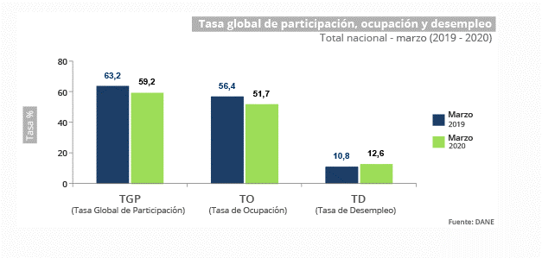 Para el mes de marzo de 2020, la tasa de desempleo del total nacional fue 12,6%, presentando un aumento de 1,8 puntos porcentuales respecto al mismo periodo del 2019 (10,8%). En marzo de 2020, la tasa de desempleo en el total de las 13 ciudades y áreas metropolitanas fue 13,4%, lo que representó un aumento de 1,4 puntos porcentuales respecto al mismo periodo del 2019 (12,0%). La tasa global de participación se ubicó en 60,9%, lo que significó una disminución de 5,8 puntos porcentuales frente a marzo de 2019 (66,7%). Finalmente, la tasa de ocupación fue 52,8%, presentando una disminución de 5,9 puntos porcentuales comparado con el mismo mes de 2019 (58,7%)
 | 32 | A diciembre de 2019 La Secretaría de Infraestructura realizó el mantenimiento de 24.244 M2 de andenes en la vigencia correspondiente a 5958 M2 a proyectos contratados para la rehabilitación de andenes, 19.286 m2 dentro de los proyectos pavimento y mantenimiento vial. | 25 | Según cifras de Migración Colombia se estima que en el Valle del Cauca hay 58.516 migrantes venezolanos, de los cuales 44.940 se encuentran en Santiago de Cali., esta población demanda la utilización de servicios básicos como educación, salud y recreación.
 | 33 | En Agosto de 2018 Cali presentaba un déficit cuantitativo de vivienda (hogares sin vivienda) de 95.416 hogares, mientras que el déficit cualitativo (hogares con vivienda inadecuada) llega a las 22.530 unidades. Fuente: El país Cali | 26 | Según el Observatorio de Violencia Familiar / Secretaría de Salud Municipal, los casos de violencia intrafamiliar presentaron un incremento para la vigencia 2018, al pasar de 1035 casos en el 2017 a 5003 para la vigencia de 2018, incrementándose en un 16%
 | 34 | 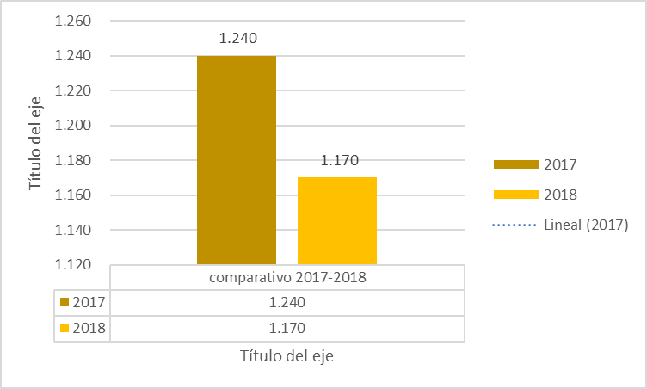 Tomando del documento Cali en cifra 2018-2019, el numero de homicidios presentado en la ciudad de Cali, fue de 1170 frente 1240 de 2017 personas fallecidas en esas condiciones, presentando una leve reducción de 5,6% | 27 | 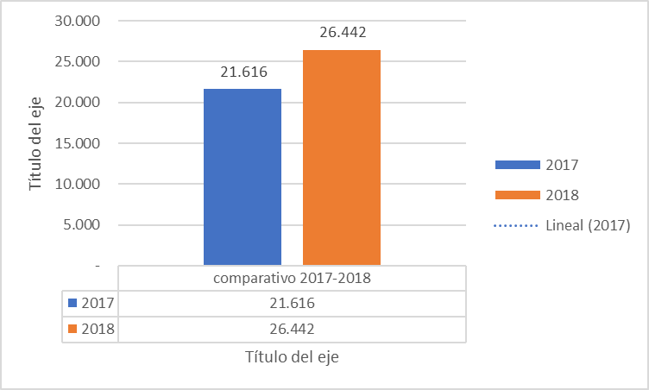 Los hurtos a personas, residencias, automotores, motos y comercio se incrementaron del 2017 al 2018 de 21.616 en 2017 a 26.442 en 2018, mostrando un incremento del 22.3%
 | 35 | La matricula de vehículos paso del 676.585 en el año 2017 a 692.553 en el año 2018, incrementando en 2.36 % en la vigencia | 28 | Variacion de las Estadisticas demograficas oficiales, por el asentamiento reiterativo de migracion Venezolana, que desborda la capacidad de respuesta institucional y la disminucion de recursos.
 | 36 | Durante la vigencia 2018 la cobertura educativa, fue de 343.039 estudiantes en los niveles de preescolar Básica primaria y básica secundaria, frente a 341.133 estudiantes durante la vigencia 2017, con un crecimiento del 0.5% El Numero de docentes durante la vigencia 2018 fue de 15.207, frente a 15.142 del 2017 con un incremento de 0.4% El número de alumnos por docente se ha mantenido estable en las ultimas tres vigencia ubicándose en 22.6 Alumnos /Docente | 29 | 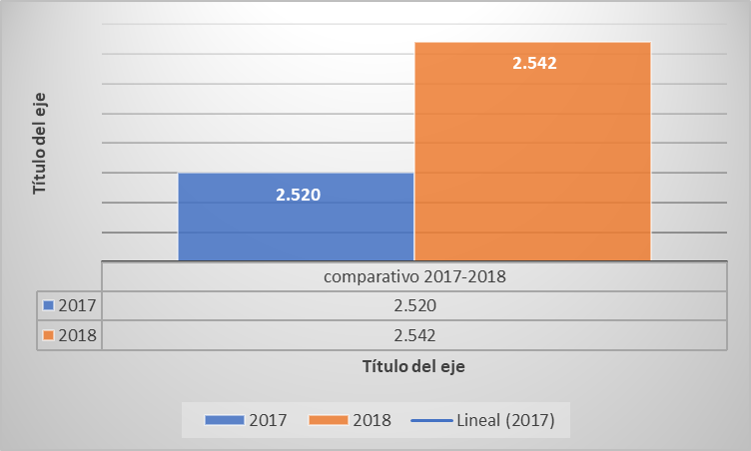 Las instituciones hospitalarias en la ciudad de Cali, suman en el 2017 2.520 cama de hospitalización frente a 2.542 camas de hospitalización en el 2018.
 | 37 | Durante la vigencia 2018 la cobertura educativa, fue de 343.039 estudiantes en los niveles de preescolar Básica primaria y básica secundaria, frente a 341.133 estudiantes durante la vigencia 2017, con un crecimiento del 0.5% El Numero de docentes durante la vigencia 2018 fue de 15.207, frente a 15.142 del 2017 con un incremento de 0.4% El número de alumnos por docente se ha mantenido estable en las ultimas tres vigencia ubicándose en 22.6 Alumnos /Docente | 30 | Débil vinculación de la contratación pública con alternativas de inclusión social sostenible.
 | 38 | La descentralización de los servicios, permite llegar mejor a la comunidad. | 31 | 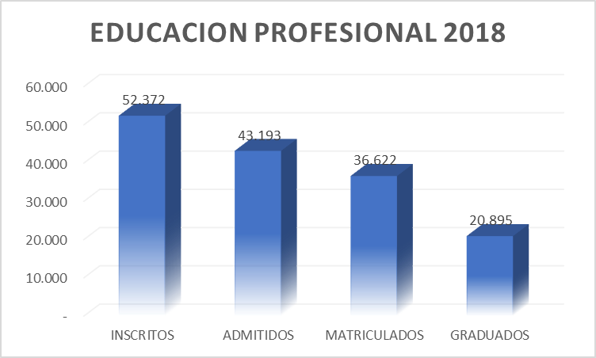 Analizando los datos del documento Cali en cifras con corte al 2018, presenta la siguiente situación en cuanto a la educación profesional- pregrado 52.372 Alumnos Inscritos 100% 43.193 Admitidos 80.92% 36.622. matriculados 70% 20.895 Graduados 39% Solo el 39% de la población que inicia el proceso de inscripción a una carrera profesional, logra graduarse.
 | 39 | Implementar una adecuada Caracterización de los vendedores informales que ocupan el espacio público, para definir concertadamente contros actores institucionales una efectiva politica publica al respecto. | 32 | La emergencia sanitaria COVID - 19, produjo confinamiento de la población, generando el cierre de la atención presencial al usuario. | Caracterización de vendedores informales que ocupan el espacio público.
 | 40 | Alto porcentaje de población vulnerable objeto de protección constitucional especial, que podria participar como proveedor de bienes y servicios del estado, si se generan prácticas de inclusión legalmente permitidas en la compra pública.
 | 41 | Fortalecimiento de las condiciones de seguridad y salud en el trabajo en empresas, grupos organizados de trabajo informal y poblacion trabajadora en Santiago de Cali.
TECNOLÓGICOS: Avances en tecnología, acceso a sistemas de información externos, gobierno en línea. | 42 | La Alcaldía de Cali debe avanzar en el desarrollo e implementación del plan maestro de servicios públicos para garantizar la adecuada prestación de los servicios públicos domiciliarios y TIC, para conocer el estado de las redes, en donde se encuentran, cuál es su capacidad y cuánto cuesta reponerlas, ampliarlas o expandirlas. Así también proponer soluciones a los problemas que se presentan en el abastecimiento, cobertura en el área rural y calidad. (Fuente: Diagnostico Socioeconómico de Santiago de Cali) | 33 | Manipulación inadecuada de los diferentes canales o medios de comunicación y la tecnología, vandalismo a infraestructura de redes WiFi
 | 43 | Se destaca también que en Cali se han presentado 150.000 visitas a centros de Tecnologías de Información y Comunicaciones hasta marzo de 2019, además de la habilitación de tres zonas wifi gratis en la ciudad. (Fuente: Diagnostico Socioeconómico de Santiago de Cali) | 34 | Violación de la privacidad y seguridad de información
 | 44 | Se han obtenido avances significativos en la cultura digital que han permitido abrir más canales para brindar información a la ciudadanía y mejorar la atención al ciudadano con la automatización de muchos trámites y servicios. En el año 2019, MinTic lanza la actualización del Portal Único del Estado Colombiano GOV.CO, facilitando así el acceso de la ciudadanía a los tramites y servicios que requiera. (Fuente: Diagnostico Socioeconómico de Santiago de Cali, MinTic) | 35 | Robo de la información o suplantación de identidad por parte usuarios externos (hackers, etc.)
 | 45 | Desde el MinTic y el DNP se ha creado en el 2019 el CONPES Nacional de Confianza y Seguridad Digital, cuyo objetivo es mitigar los ataques y crímenes cibernéticos y aumentar la seguridad y confianza digital de los usuarios; con esto se impulsa el acceso y uso de los medios tecnológicos por parte de los ciudadanos y un mejor aprovechamiento de la Política de Gobierno Digital. (Fuente: MinTic) | 36 | En estudios realizados por el DNP (2016-2017) sobre Organización de la información en el marco del Índice de Gobierno abierto; Cali presenta un puntaje del 44,7% , el mas bajo observado desde el año 2010 y el mas bajo entre las principales ciudades del país (comparación con Bogotá, Medellín y Barranquilla). Una mirada a las cifras de años anteriores de la variable Organización de la Información para la ciudad de Cali, muestran un panorama actual desalentador: Gráfico 1 (Fuentes: Diagnóstico Socioeconómico de Santiago de Cali, Informe Índice de gobierno abierto Santiago de Cali)
 |  |  | 37 | Fallas en las plataformas tecnológicas SECOP II, TVEC y SIA OBSERVA, relacionadas con los procesos contractuales
 |  |  | 38 | La plataforma de gestión documental actualmente no permite realizar una integración adecuada de los aplicativos con los que se genera gestión, no hay interoperabilidad entre los mismos.
 |  |  | 39 | Las herramientas y equipos de cómputo del proceso son obsoletos para la óptima operatividad del proceso.
 | 46 | La existencia de una dimension Gobierno interconectado e incluyente favorece la vinculacion de los programas Sistema de la Información y la Infraestructura Tecnológica propuestos por la secretaria de Seguridad y Justicia vinculados a las metas de nuestro Plan de Desarrollo 2020-2023 | 40 | El Internet del proceso, no cuenta con la capacidad suficiente para el eficiente desarrollo.
 | 47 | Acceso a otros Sistemas de Información del estado que permiten obtener información oportuna para la verificación de información, como metodología del Gobeirno abierto y transparencia.
 | 48 | Actualmente se ha desarrollado toda una estrategia de masividad en redes, denominada "Cultura Viral" y surge como una alternativa para apoyar el sector cultural, ante la imposibilidad de generar ingresos debido a la pandemia.
 | 49 | Existencia de la plataforma SECOP II y de la Tienda Virtual del Estado Colombiano - TVEC, para dar mayor visibilidad y transparencia a la contratación pública.
 | 50 | Debido a La emergencia sanitaria COVID - 19, y el confinamiento de la población, permitio el fortalecimiento de la atención al usuario por medio de los canales virtuales y telefónico
MEDIOAMBIENTALES: Emisiones y residuos, energía, catástrofes naturales, desarrollo sostenible. |  |  | 41 | Frente al índice de calidad del aire (ICA), se debe mejorar el monitoreo de los datos para poder construir un promedio anual válido y comparable con otras ciudades, no todos los sistemas de vigilancia de la Calidad del Aire (SVCASC) están acreditados, y no todos registran las mismas partículas. (Fuente: Diagnostico Socioeconómico de Santiago de Cali)
 |  |  | 42 | Hoy los patrones climáticos están cambiando drásticamente, los eventos climáticos son cada vez más extremos, las emisiones de dióxido de carbono y de los demás gases de efecto invernadero están en los niveles más altos de la historia. (fuente: Primera versión Plan de Desarrollo 2020-2023)
 | 51 | La movilidad sostenible considera la menor afectación al medio ambiente. Por tanto, es pertinente que se reduzcan las emisiones contaminantes por fuentes móviles. En esta materia, las estrategias implementadas de sustitución de buses convencionales por eléctricos es una tendencia a nivel nacional, ya que contribuyen a mejorar la calidad del aire y la salud de las personas; Cali en particular y sumando a esta iniciativa de mejorar la calidad de vida de las personas, tiene en su visión el desarrollo del tren de cercanías. Con relación a reducir el consumo de energía, se ha viabilizado el aumento del consumo de combustibles alternativos que generen menores emisiones, o usar más vehículos que consumen gas natural. Este cambio de perspectiva produce un impacto cultural muy significativo en la ciudad y el país (Fuente: Diagnostico Socioeconómico de Santiago de Cali) | 43 | El indicador de riesgo de calidad de agua potable para Cali, estuvo durante el periodo analizado (2019) en el rango que supone que el líquido es apto para el consumo humano, sin embargo no deja de ser preocupante la tendencia negativa que ha reportado el porcentaje de agua que se trata en las plantas.
 |  |  | 44 | Los temas de sostenibilidad ambiental están inmersos en las venas del Plan de Desarrollo Nacional y Municipal, pero la transformación efectiva del concepto de desarrollo social y económico hacia la concepción e implementación del concepto de desarrollo sostenible o crecimiento verde a nivel empresarial, es primordial para la consecución de las metas propuestas. (Plan Nacional de desarrollo 2018 - 2022)
 | 52 | La restauración de los ecosistemas, la recuperación de las cuencas hidrográficas, la ampliación de los parques naturales, la recuperación de los suelos; el conocimiento y la reducción de los riesgos para el manejo de desastres; la reducción de la huella urbana con la descontaminación, el impulso de la transición energética, fortalecen el soporte vital, garantizando el abastecimiento de agua y la transformación de nuestras formas de movilidad, son las apuestas que hace el municipio a partir del criterio común de proteger y expandir la vida en sus diversas formas. (fuente: Primera versión Plan de Desarrollo 2020-2023) | 45 | La baja cantidad de estudios sólidos sobre los impactos de nuevas tecnologías hacia el medio ambiente, impiden la decisión de su implementación y su posible aprovechamiento para resolver problemáticas de ciudad.
 |  |  | 46 | Aumento de asentamientos que amenazan el entorno de los Ecosistemas, implican mayor demanda de la reestitucion de bienes de uso publico.
 | 53 | • Ejecutar un modelo de producción y consumo que mantenga los residuos el mayor tiempo posible recirculando en la economía, en función de la mitigación de impactos al medio ambiente. (fuente: Primera versión Plan de Desarrollo 2020-2023)
 | 54 | Fortalecimiento de un equipo para el control de invasiones, integrado al area funcional de Acceso a los Servicos de Justica.
COMUNICACIÓN EXTERNA: Mecanismos utilizados para entrar en contacto con los usuarios o ciudadanos, canales establecidos para que el mismo se comunique con la entidad. | 55 | Aumentar la oferta de trámites y servicios en línea aprovechando el incremento en la apropiación de las TIC y la confianza en los medios electrónicos por parte de los ciudadanos. | 47 | La Información procedente de las diferentes redes sociales o canales virtuales informativos no son los suficientemente confiables.
 | 56 | Aumento en la variedad de mecanismos de comunicación e interacción con los usuarios (páginas institucionales, correos institucionales, redes sociales, whatsapp, etc) | 48 | Exceso de procesos para la obtencion de un resultado, en cuanto a tramites y servicios
 | 57 | Fomentar estrategias de periodismo y comunicación pública ciudadana que permita cualificar y visibilizar las agendas públicas y sociales. | 49 | Debilidad en todos los tiempos en la atención a la ciudadania via telefonica
 | 58 | Fortalecimiento de un nuevo recurso que llevara a interacturar directamente con nuestra comunidad usuaria y facilita elcumplimientos de nuestros procesos. | 50 | Fuerte presion social por las demandas y espectativas ciudadanas, generadas a partir de la coyuntura Santiaria que se visualiza de mediano plazo.
 |  |  | 51 | Desinteres de la ciudadanía para acceder a estos mecanismos.

Elaborado por: Sandra Liliana Escobar Alejandro Carvajal Baron
Cargo: N.A
Fecha: 26/jun/2020
Firma:
Revisado por: Liz Mary Gutierrez Rendón
Cargo: Subdirectora de Gestion Organizacional
Fecha: 26//jun/2020
Firma:
Aprobado por: Liz Mary Gutierrez Rendón
Cargo: Subdirectora de Gestion Organizacional
Fecha: 26/jun/2020
Firma:

Hoja3
Exportaciones (millones de dolares) por Departamento (2015 - 2018)
Exportaciones (millones de dólares) por departamento (2015-2018).

 | 2015 | 2016 | 2017 | 2018
Cundinamarca | 4192 | 3823 | 4163 | 4596
Antioquia | 4135 | 4337 | 4478 | 4442
Valle del Cauca | 1825 | 1894 | 1782 | 1876
Atlántico | 1384 | 1363 | 1334 | 1383

Fuente: Diagnóstico socieconómico de Santiago de Cali - DAPM, 2019. DANE, 2019

Hoja7
Inflación anual (%) (2015 - 2019)
 | 2015 | 2016 | 2017 | 2018 | 2019*
Medellín | 6.8 | 6.5 | 4.2 | 3.7 | 3.6
Barranquilla | 7.7 | 6.5 | 3.2 | 3.7 | 3.3
Inflación anual (%) (2015 - 2019)
Bogotá D.C. | 6.6 | 5.7 | 4.6 | 3.1 | 2.8
Cali | 6.9 | 5.1 | 4.3 | 3.1 | 3.5
Total IPC | 6.8 | 5.7 | 4.1 | 3.2 | 3

* Acumulado Enero/19-Agosto/19.
Fuente: Diagnóstico socieconómico de Santiago de Cali - DAPM, 2019. Banco de la República.

